2020_05_data
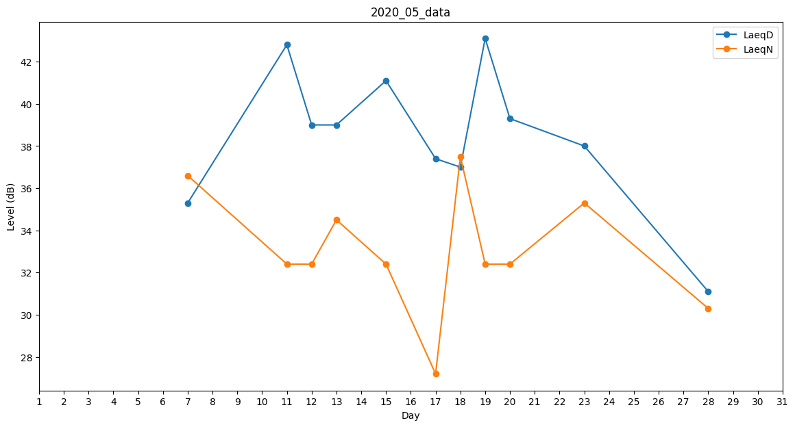
Day | LaeqD | LaeqN
1 | 49.6 | 0
2 | 45.2 | 0
3 | 35.3 | 0
4 | 38.2 | 0
5 | 40.7 | 0
6 | 38 | 0
7 | 35.3 | 36.6
8 | 31.5 | 0
9 | 0 | 0
10 | 44.4 | 0
11 | 42.8 | 32.4
12 | 39 | 32.4
13 | 39 | 34.5
14 | 38.2 | 0
15 | 41.1 | 32.4
16 | 35.2 | 0
17 | 37.4 | 27.2
18 | 37 | 37.5
19 | 43.1 | 32.4
20 | 39.3 | 32.4
21 | 37.5 | 0
22 | 36.1 | 0
23 | 38 | 35.3
24 | 32.2 | 0
25 | 37.4 | 0
26 | 40.7 | 0
27 | 34.8 | 0
28 | 31.1 | 30.3
29 | 37.3 | 0
30 | 38 | 0
31 | 0 | 0

